NUMERAL 2 - DIRECTORIO DE LA EN
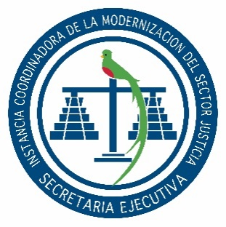

SECRETARÍA EJECUTIVA
INSTANCIA COORDINADORA DE LA MODERNIZACIÓN DEL
SECTOR JUSTICIA

Dirección: | 2da. Calle 8-36 zona 14, Guatemala, Guatemala.
Horario de Atención Sede Central: | 08:00 a 16:00 Horas.
Horario de Atención Centros de Administración de Justicia: | 08:00 a 16:00 Horas.
Teléfono: | 2317-4747
Encargado o Coordinador: | Joseline Maritza Chávez Espinoza
Encargado de Actualización: | Jessi Alejandra Morán Valle
Mes de Actualización: | Junio

NUMERAL 2 - DIRECTORIO DE LA ENTIDAD
DIRECCIÓN | DEPARTAMENTO | TELÉFONO | EXTENSIÓN | CORREO | UBICACIÓN
2da. Calle 8-36, Zona 14, Guatemala | Guatemala | 2317-4747 | 119 | secretaria.info@seij.gob.gt | Guatemala
Cantón San Juan, Ixchiguán, San Marcos | San Marcos | 3123-6132 |  | secretaria.ixchiguan@seij.gob.gt | San Marcos
Cantón Vista Hermosa, Santa Eulalia, Huehuetenango | Huehuetenango | 3123-9077 |  | secretaria.santaeulalia@seij.gob.gt | Huehuetenango
Calzada 15 de Septiembre, Cantón Simocol, Nebaj, Quiché | Quiché | 3123-9905 |  | secretaria.nebaj@seij.gob.gt | Quiché
Zona 1 Playa Grande, Ixcán, Quiché | Quiché | 3124-0767 |  | secretaria.ixcan@seij.gob.gt | Quiché
Casa Verde Cantón Xechivoy, Santiago Atitlán, Sololá | Sololá | 3124-0561 |  | secretaria.santiago@seij.gob.gt | Sololá

